AUQ
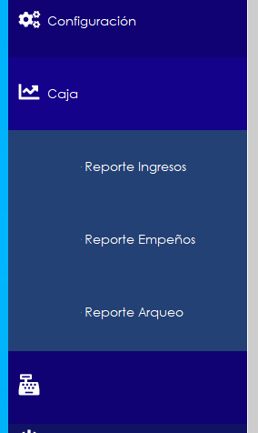
este mensaje sale cuando el usuario es el repetido
Me permitio ingresar el mismo pin para 2 usuarios

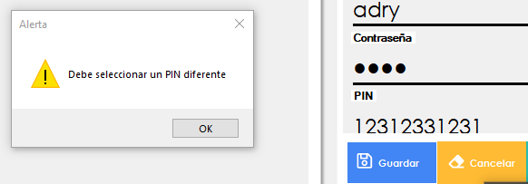

Usuario en sin valores ingresado ingresado
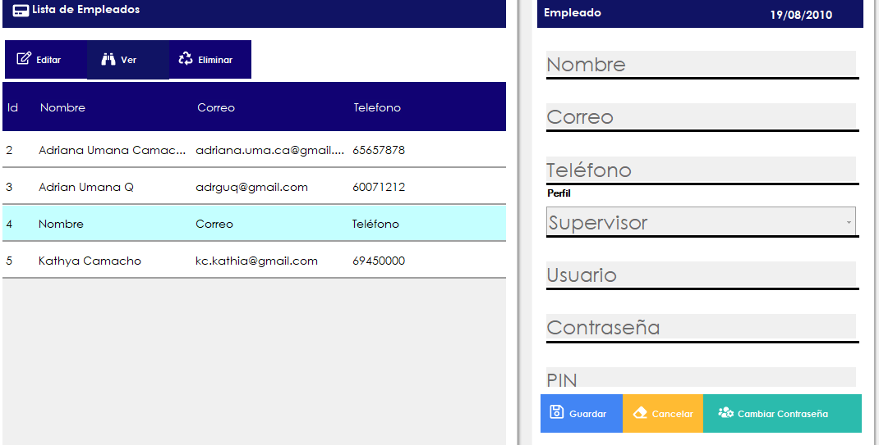

Al Hacer doble click en el cliente

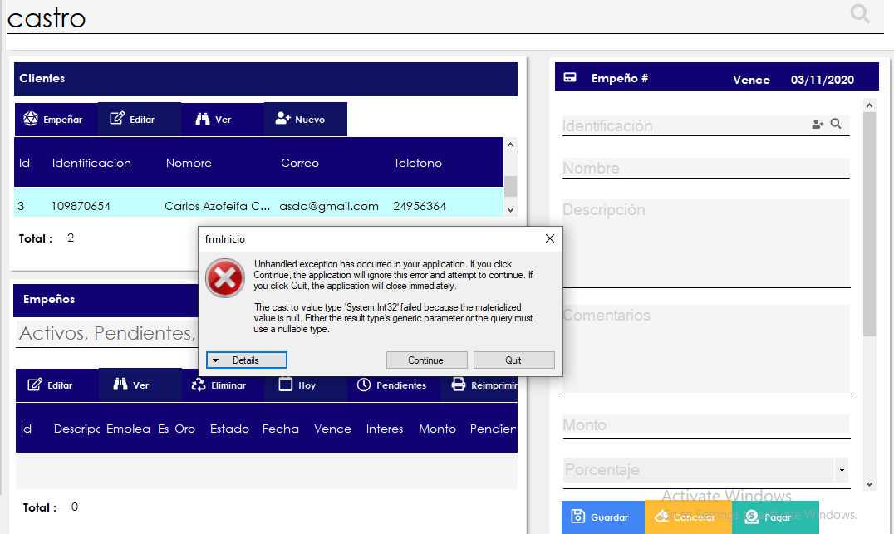

En porcentaje puedo cambiarlo en cualquier momento

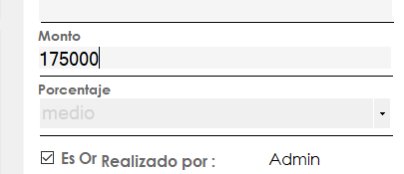

Al hacer un cambio pidio 2 veces pin y da esto:
es cuando digito el pin que lo tiene 2 usuarios
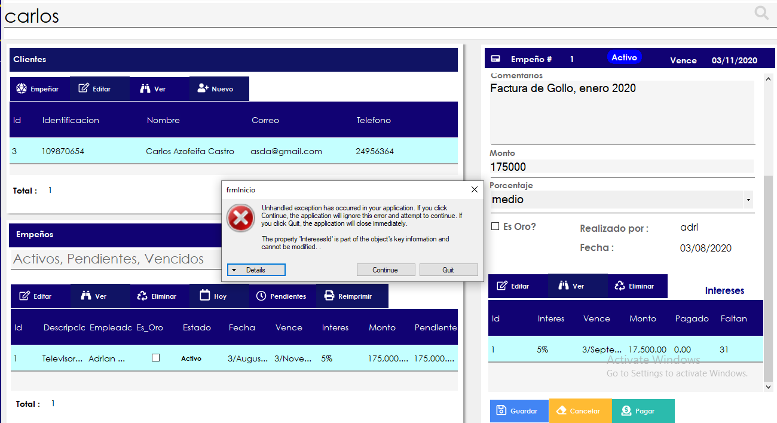

Al momento de realizar el pago:

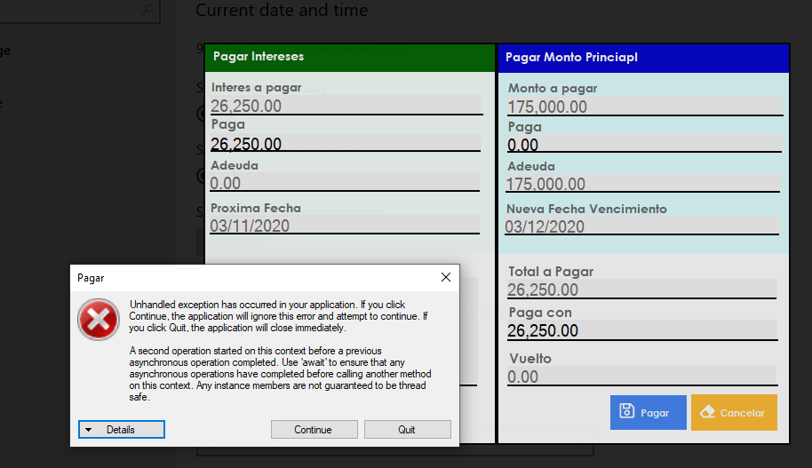

Numero de registro?
Monto del empeno?

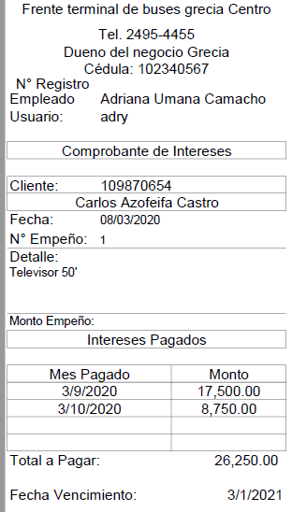

Si se marca Ingresos, muestra egresos, y viceversa
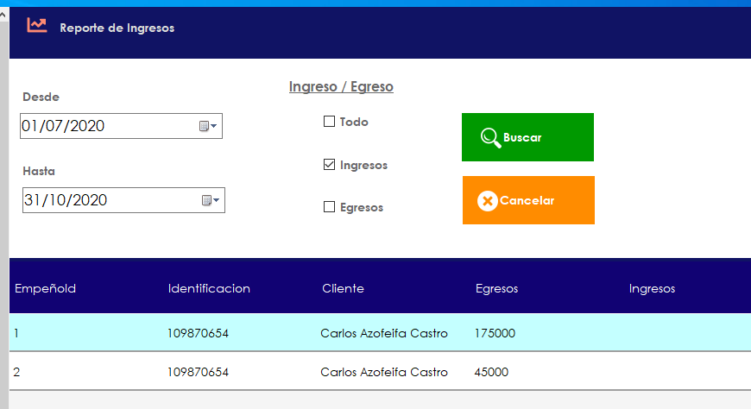

Validacion de letras en los campos de pagar intereses o pagar principal

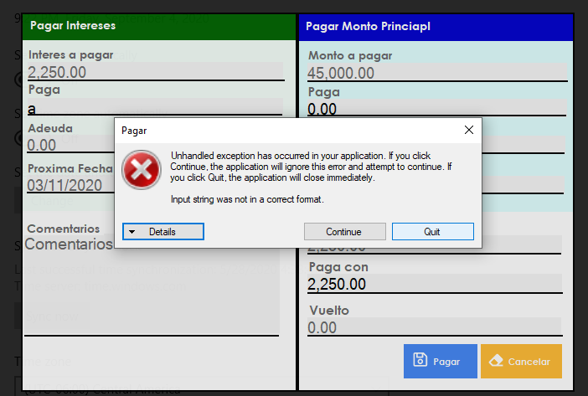

cambio/ edito algo de un empeno y con pin de empleado me dice datos guardados correctamente, anque no cambia nada.

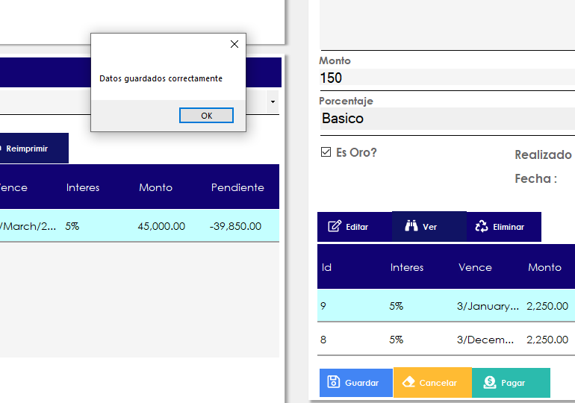

Cambio/ edito el campo de porcentaje con usuario de empleado, no se si es parte de los permisos

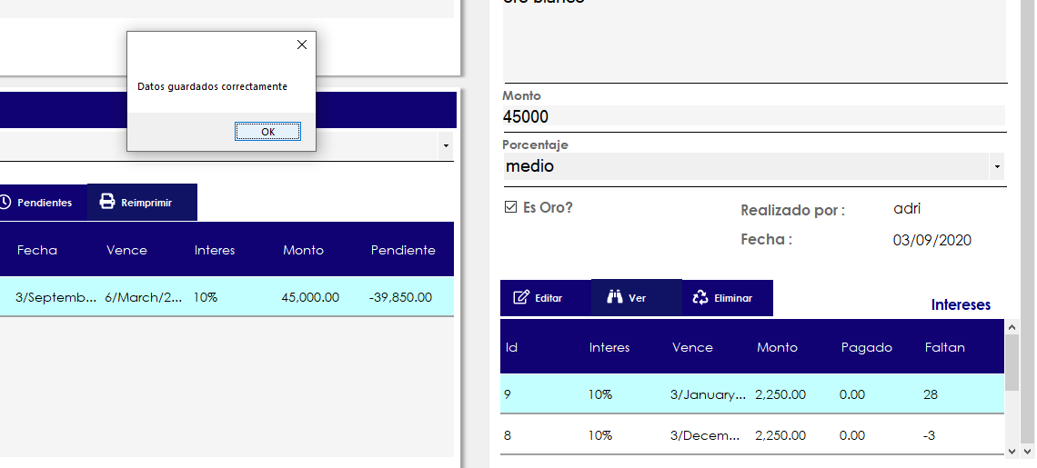

En los reportes, al marcar vencidos no se desmarca TODO

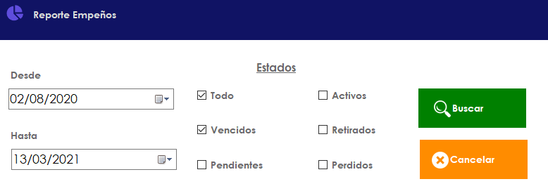

Los filtros de Pendientes, Activos, Retirados perdidos, siempre muestran en este caso los vencidos

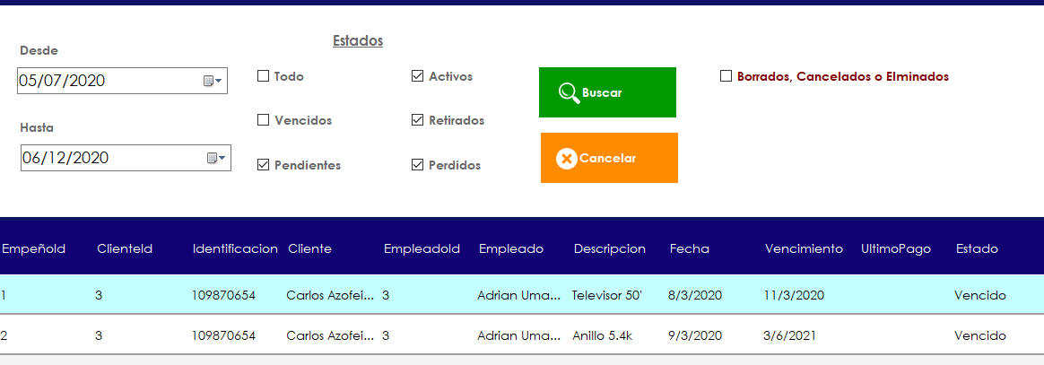

Elimine un mes de intereses, y el empeno me genera nuevos intereses a partir de la fecha de vencimiento del empeno, de 3 meses despiues en adelante,
La duda es si eliminar un interes o si lo correcto es eliminar el pago realizado a un mes pagado por error.

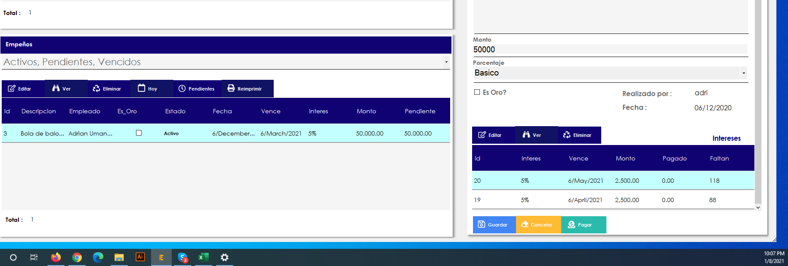

buscar por identificacion deirectamente en el empeno, no limpia los campos cargados anteriormente.

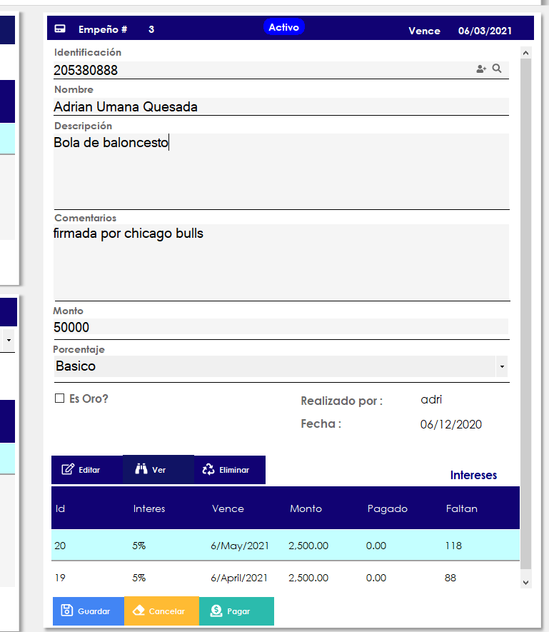

El empeno #2 fue eliminado pero aparece pendiente

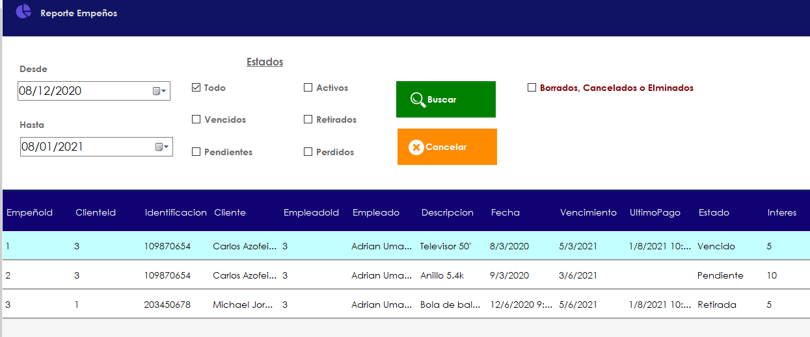

Direccion de archivos de excel
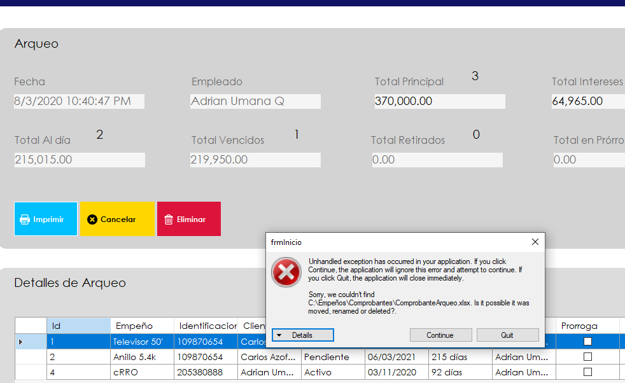

nombre de reportes / caja

revision de la version 1.0.2
Al ingresar si validad PIN no iguales, pero al editar si permite pines iguales

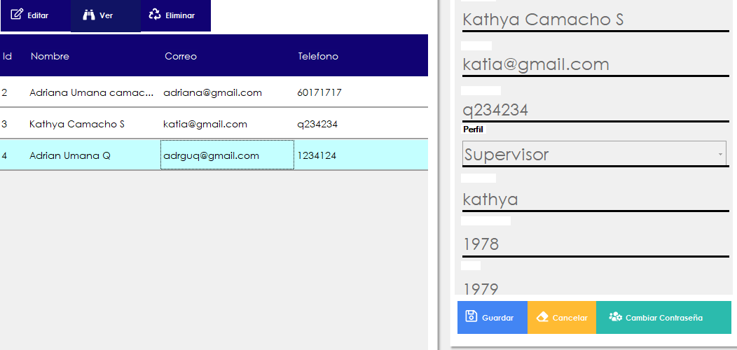

busque por nombre no carga empenos ni aun haciendo doble clic en el nombre
En este caso el empeno #2 es de kathya, y quedo alli de una busqueda anterior digitando # de empeno, doble click en ves de mostrar empeno #1 de Adrian, coloca nombre para nuevo empeno
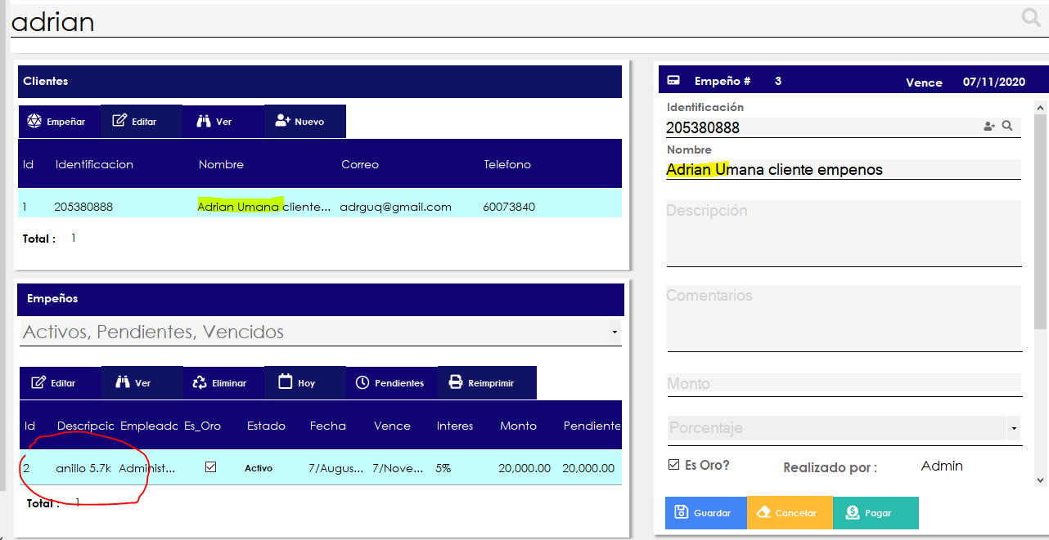

Edite un empeno agregando mas texto a la descripcion, lo intente de nuevo y si se guardo
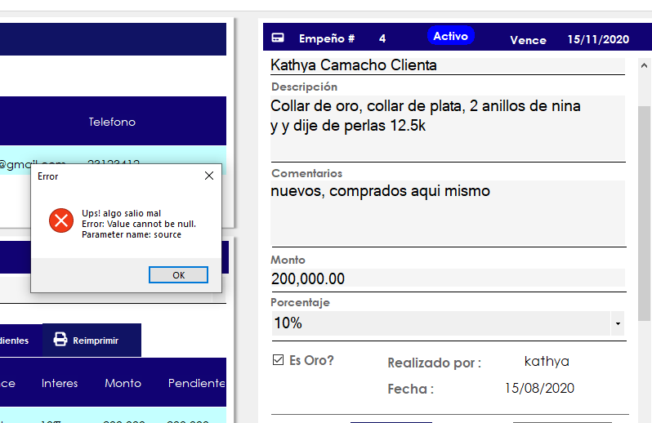

no limpia el empeno al hacer busqueda por numero en caso de no existir el # de empeno.
Ejemplo aqui solo hay 4 emepnos hechos, con el 7 busca cedula pero no limpia el empeno mostrado anteriormente
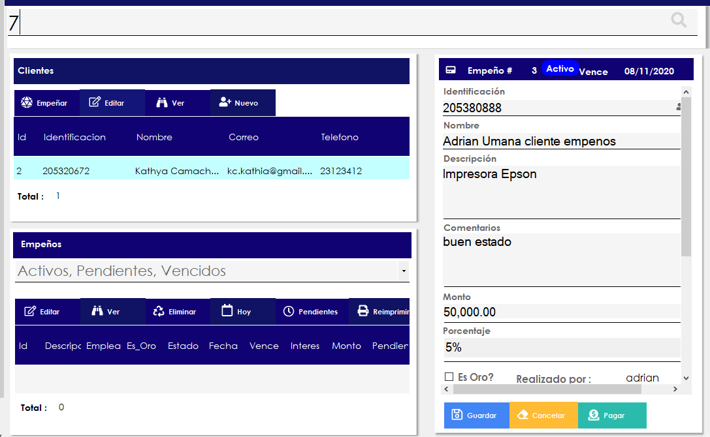

N Registro es el # de pago? Si es asi, talvez que se muestre: N de pago:
Formato al monto del empeno
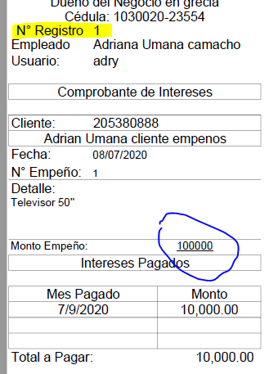

Tablero me parece que muestra casi que solo movimientos de HOY | La tabla movimientoss del dia muestra solo de hoy, pero la dona es acumulado junto con los contadores, y la de ingresos es dinamica

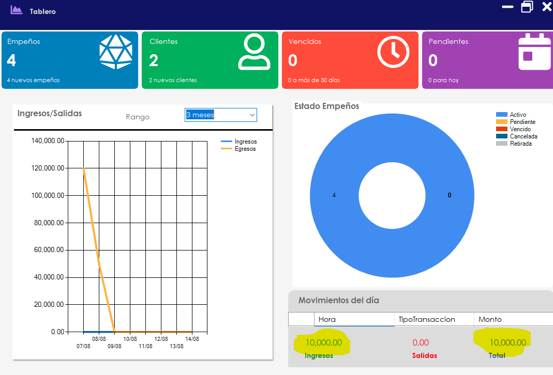

clada clic en buscar hace como que el graficoi se duplique y se duplique…..

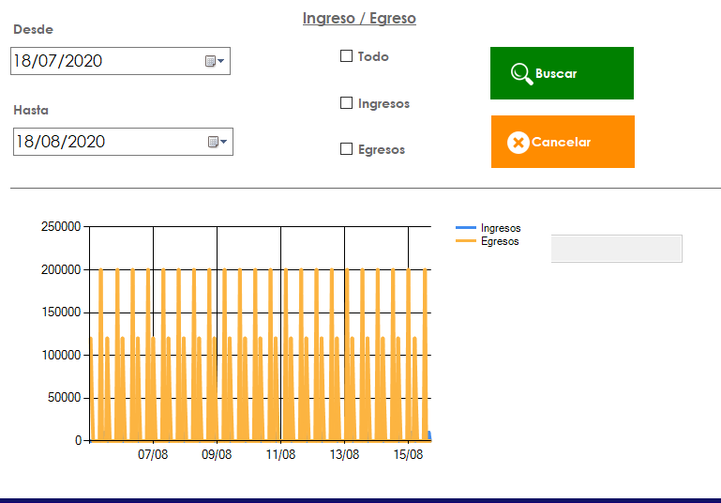

el scroll del mouse cambio el porcentaje al posicinarse en ese sector. | El combo es asi funciona con scroll si tiene el foco puesto pero, no sol eso si no que un perfil de supervisor o superios pueden hacer este cambio
 | un empleado normal no puede realizar dicho cambio
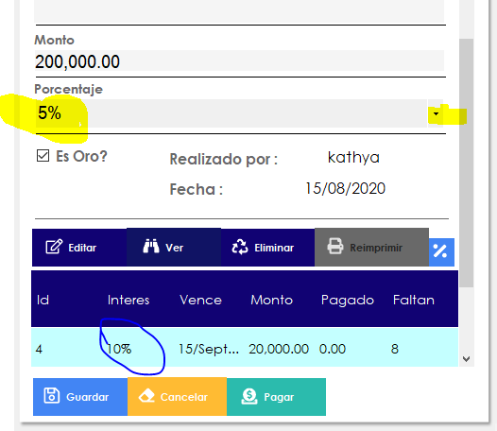

este empeno hecho el 7 de Agosto (formato de fecha)
le hice un pago apenas con 1 mes vencido de 10000, pero luego lo elimine, cambie la fecha para que me cobrara 2 meses y pague solo 1
realmente deberia sumarse solo 1 mes a la fecha original de cuando se hizo, se vencio originalmente el 7 de nov, deberia ser ahora el 7 de dic
pero parece que no se reverso la fecha cuando se elimino el pago

total a pagar es 20000 pero porque eran 2 meses, solo se pago 1, asi pareciera que el recibo es por 20000
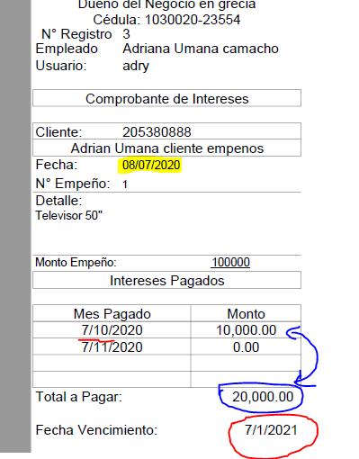

estoy como 5 meses adelante de los ultimos moviemientos, al seleccionar 1 dia o 15 o un mese me da error, exactamente porque son rangos que no hay datos a mostrar
pero el de 6 meses o 1 ano, no da error. Parece que si no hay datos en el rango escogido, se cae.

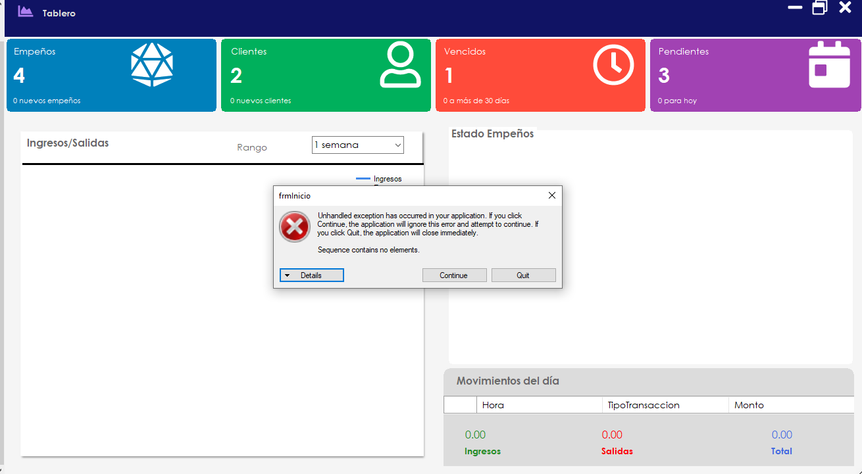

Elimine un empeno desde el arqueo, y no aparece con estado en reporte de

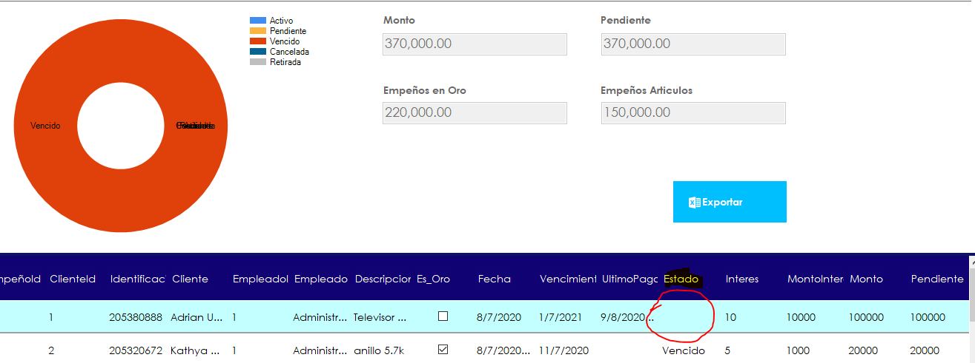

Inluso el eliminado (perdido) aparece en cualqueir busqueda, aun sin estar marcado ninguna opcion
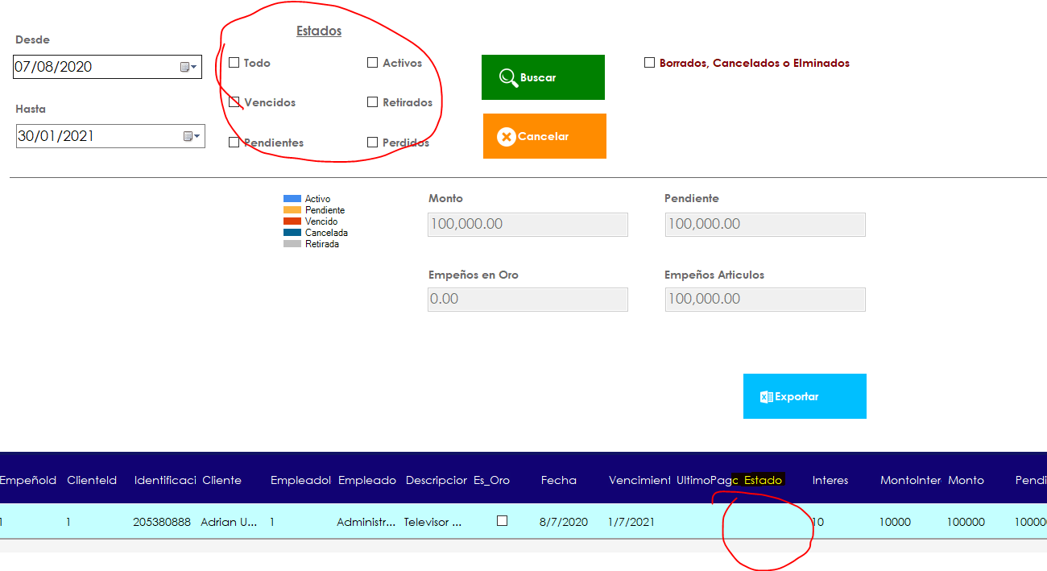

esto es lo mismo de antes, debia 6 cuotas de 1000 c/u, solo pague 2, pero total a pagar sale los 6000
no se si se puede poner un caso asi, cuanto pago y cuanto es de saldo?

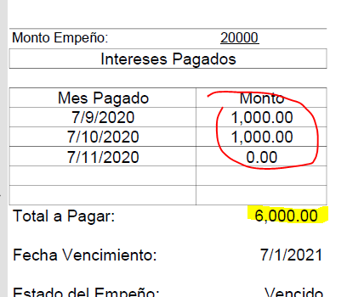

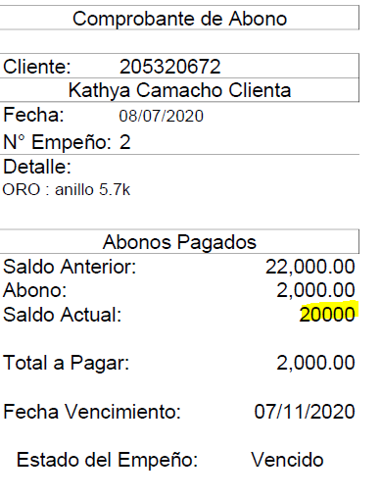
Este me salio despues de una reimpresion de un pago, un formato asi talvez se pueda hacer para todos los pagos?
saldo anterior de intereses, este pago, nuevo saldo…
formato a saldo actual

